If_funktsioon
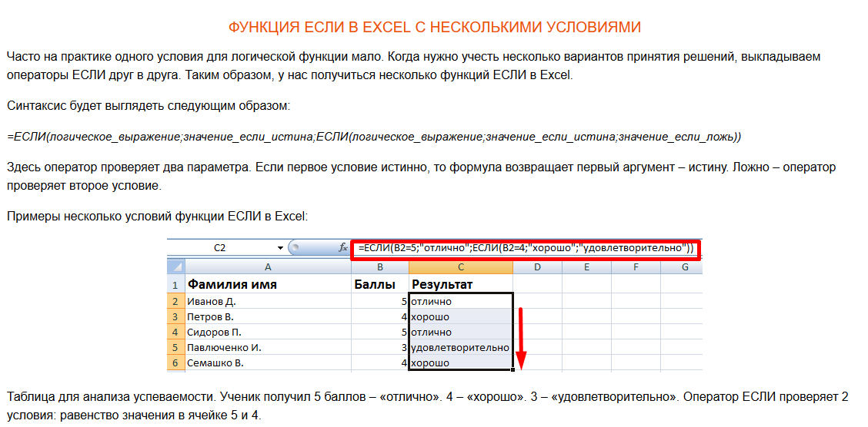
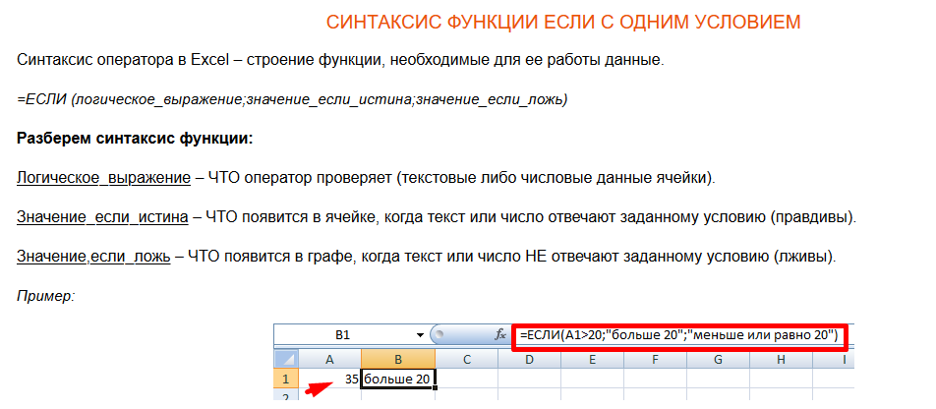
Nimi | Testi tulemused % | Tahvlisse | Õpetaja sõnad
Tamm | 100 | A | Väga hea!
Kask | 20 | MA | Õpi veel!
Kuusk | 50 | MA | Õpi veel!
Rebane | 65 | A | Keskmine tulemus
Ilves | 76 | A | Keskmine tulemus
Kruume | 87.5 | A | Keskmine tulemus

preemiafond
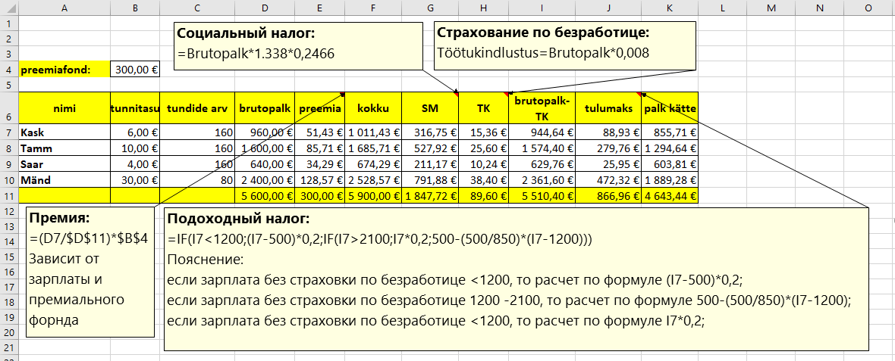
https://www.kalkulaator.ee/et/palgakalkulaator

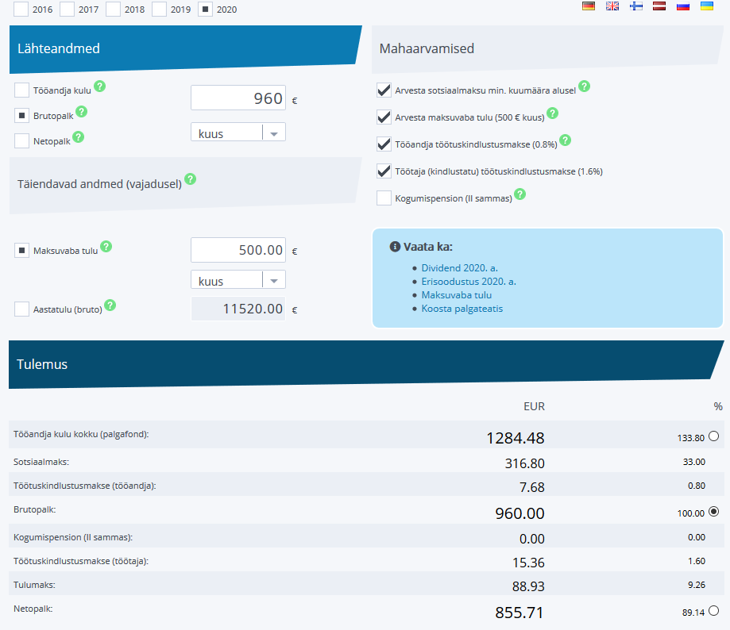
preemiafond: | 300.00 €

nimi | tunnitasu | tundide arv | brutopalk | preemia | kokku | SM | TK | brutopalk-TK | tulumaks | palk kätte
Kask | 6.00 € | 160 | 960.00 € | 51.43 € | 1,011.43 € | 316.75 € | 15.36 € | 944.64 € | 88.93 € | 855.71 €
Tamm | 10.00 € | 160 | 1,600.00 € | 85.71 € | 1,685.71 € | 527.92 € | 25.60 € | 1,574.40 € | 279.76 € | 1,294.64 €
Saar | 4.00 € | 160 | 640.00 € | 34.29 € | 674.29 € | 211.17 € | 10.24 € | 629.76 € | 25.95 € | 603.81 €
Mänd | 30.00 € | 80 | 2,400.00 € | 128.57 € | 2,528.57 € | 791.88 € | 38.40 € | 2,361.60 € | 472.32 € | 1,889.28 €
 |  |  | 5,600.00 € | 300.00 € | 5,900.00 € | 1,847.72 € | 89.60 € | 5,510.40 € | 866.96 € | 4,643.44 €

arve
1- Оформи данный лист как показано на образце ->
Добавь еще один лист "viitamine"
2- Построй там такую таблицу:
Данные в ячейках B1 и B2 это
значения с листа "arve", то есть =Названиелиста!Названиеячейки
3- Построй диаграмму на основе данных на этом листе
и перенеси диаграмму на лист "Chart1"
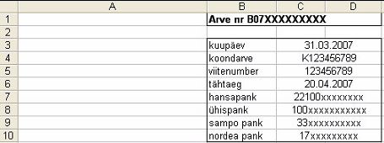
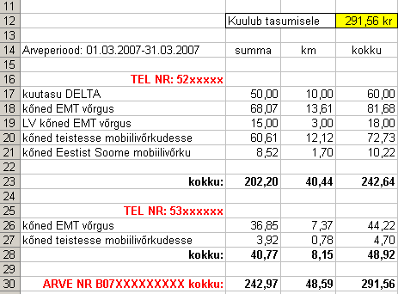
 | Arve nr B07XXXXXXXXX

 | kuupäev | 2007-03-31
 | koondarve | K123456789
 | viitenumber | 123456789
 | tähtaeg | 2007-04-20
 | hansapank | 22100xxxxxxxx
 | ühispank | 100xxxxxxxxxxx
 | sampo pank | 33xxxxxxxxxx
 | nordea pank | 17xxxxxxxxx

 | Kuulub tasumisele |  | 291.56 kr
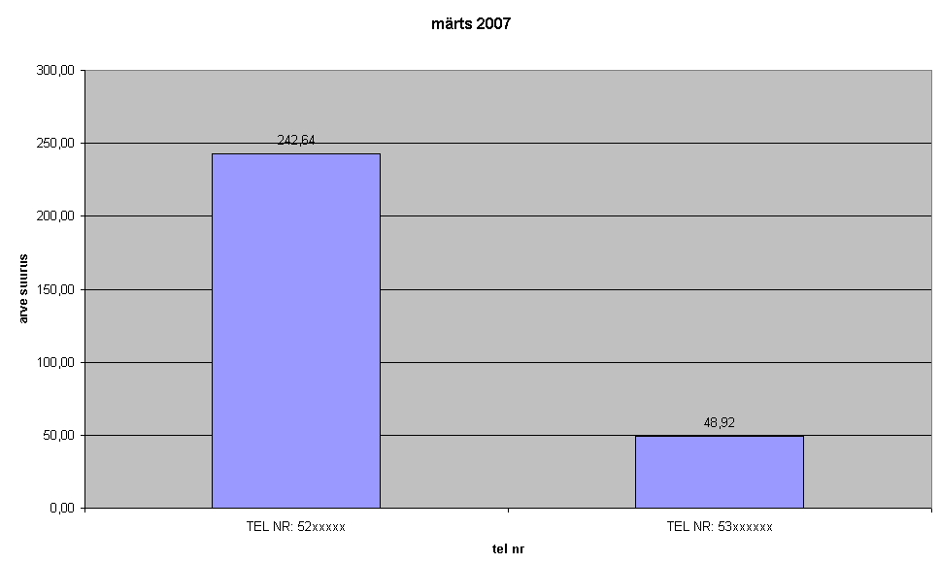
Arveperiood: 01.03.2007-31.03.2007 | summa | km | kokku

TEL NR: 52xxxxx
kuutasu DELTA | 50.00 | 10.00 | 60.00
kõned EMT võrgus | 68.07 | 13.61 | 81.68
LV kõned EMT võrgus | 15.00 | 3.00 | 18.00
kõned teistesse mobiilivõrkudesse | 60.61 | 12.12 | 72.73
kõned Eestist Soome mobiilivõrku | 8.52 | 1.70 | 10.22

kokku: | 202.20 | 40.43 | 242.63

TEL NR: 53xxxxxx
kõned EMT võrgus | 36.85 | 7.37 | 44.22
kõned teistesse mobiilivõrkudesse | 3.92 | 0.78 | 4.70
kokku: | 40.77 | 8.15 | 48.92

ARVE NR B07XXXXXXXXX kokku: | 242.97 | 48.58 | 291.55

viitamine
TEL NR: 52xxxxx | 242.63
TEL NR: 53xxxxxx | 48.92
märts 2007

